RE01c-1_gráfica
 | Matemáticas (2003)
TB | 86.4
TX | 85.5
OX | 85.2
GR | 78.7
VZ | 77.1
SO | 77.0
CO | 75.5
BS | 72.2
DG | 71.1
SL | 71.0
CP | 70.9
PU | 70.8
ZT | 69.4
BC | 69.4
CS | 69.2
HG | 67.9
MX | 67.7
GT | 66.8
YU | 66.7
QR | 66.6
NL | 66.2
MO | 64.2
SI | 64.0
TM | 62.0
QT | 56.3
NY | 55.7
CL | 51.0
JL | 48.5
AG | 45.1
DF | 41.7
CH | 36.1
MI | 0.0

RE01c-2_gráfica
 | Ciencias (2006)
OX | 70.7
CO | 69.3
GR | 69.1
TB | 66.0
CP | 62.4
NL | 61.1
SI | 59.1
MI | 57.7
VZ | 55.7
TX | 53.1
ZT | 52.3
PU | 52.0
HG | 51.5
DG | 51.4
GT | 51.0
QR | 50.7
SL | 50.2
BS | 50.0
BC | 49.6
TM | 49.4
YU | 49.4
JL | 48.2
CL | 47.0
MX | 45.4
CH | 44.5
SO | 44.1
CS | 41.1
NY | 37.0
AG | 36.6
QT | 36.4
DF | 32.9
MO | 29.3

RE01c-3_gráfica
 | Lectura (2009)
CO | 66.1
GR | 65.8
TB | 58.9
SL | 52.1
OX | 50.9
CP | 47.9
YU | 47.4
SI | 45.4
TX | 44.8
SO | 44.7
MI | 44.3
GT | 43.2
TM | 42.8
HG | 42.3
NL | 41.8
VZ | 41.6
BS | 41.4
MO | 40.9
BC | 39.9
DG | 39.5
QR | 39.5
ZT | 38.5
QT | 38.1
CS | 37.2
CH | 36.3
PU | 35.1
JL | 33.3
MX | 33.1
NY | 30.1
CL | 28.4
AG | 28.0
DF | 20.2

Ficha técnica_2011
Ficha técnica
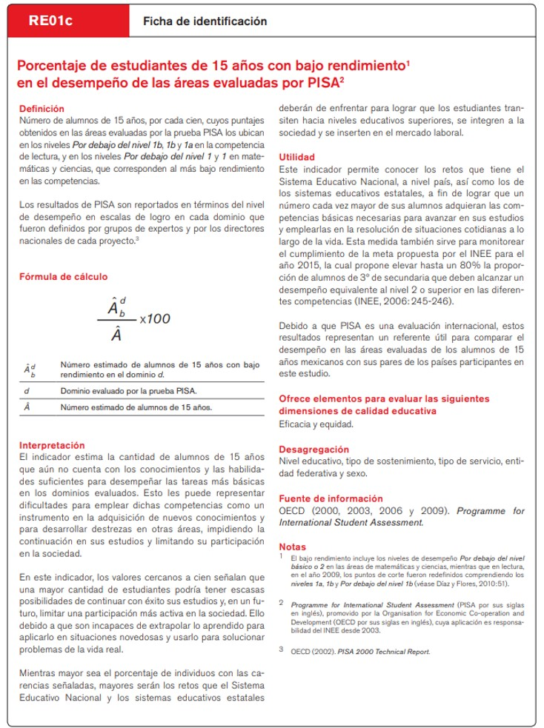

Índice

Ficha técnica_2012
Ficha técnica
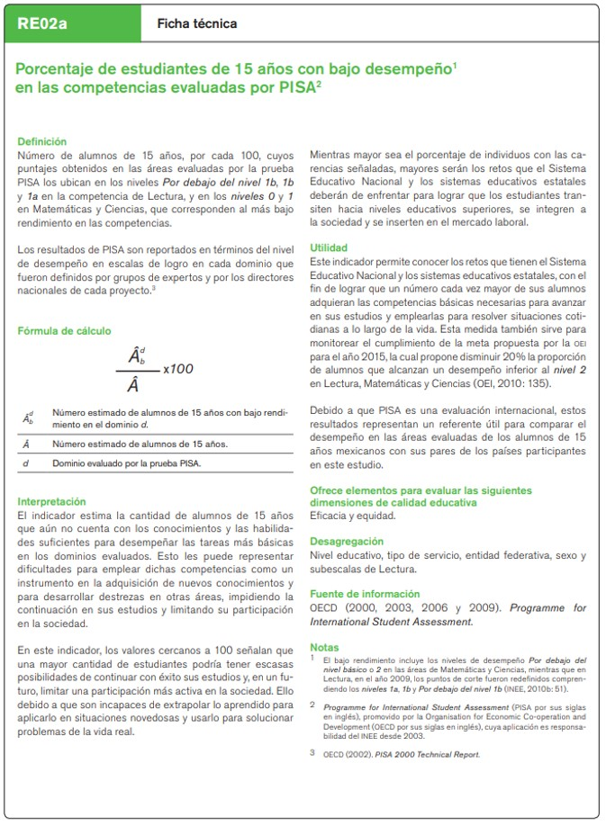

Índice

